SC7101
システム名 |  |  |  | システム種別 |  |  |  |  |  | 詳細設計書 |  |  |  |  | 作成者 |  |  | 作成日 |  | 更新者 | 更新日 | 版数
POSサーバー |  |  |  | POSサーバ |  |  |  |  |  |  |  |  |  |  | DuNT |  |  | 2024-07-16 |  | TinNH | 2024-10-30 | 0.7

機能カテゴリ |  |  | 71_レジマスタ設定 |  |  |  |  |  | 項目 |  |  | 画面設計書 |  |  | SC7101

 | ■SC7101_レジマスタ設定画面のイメージ

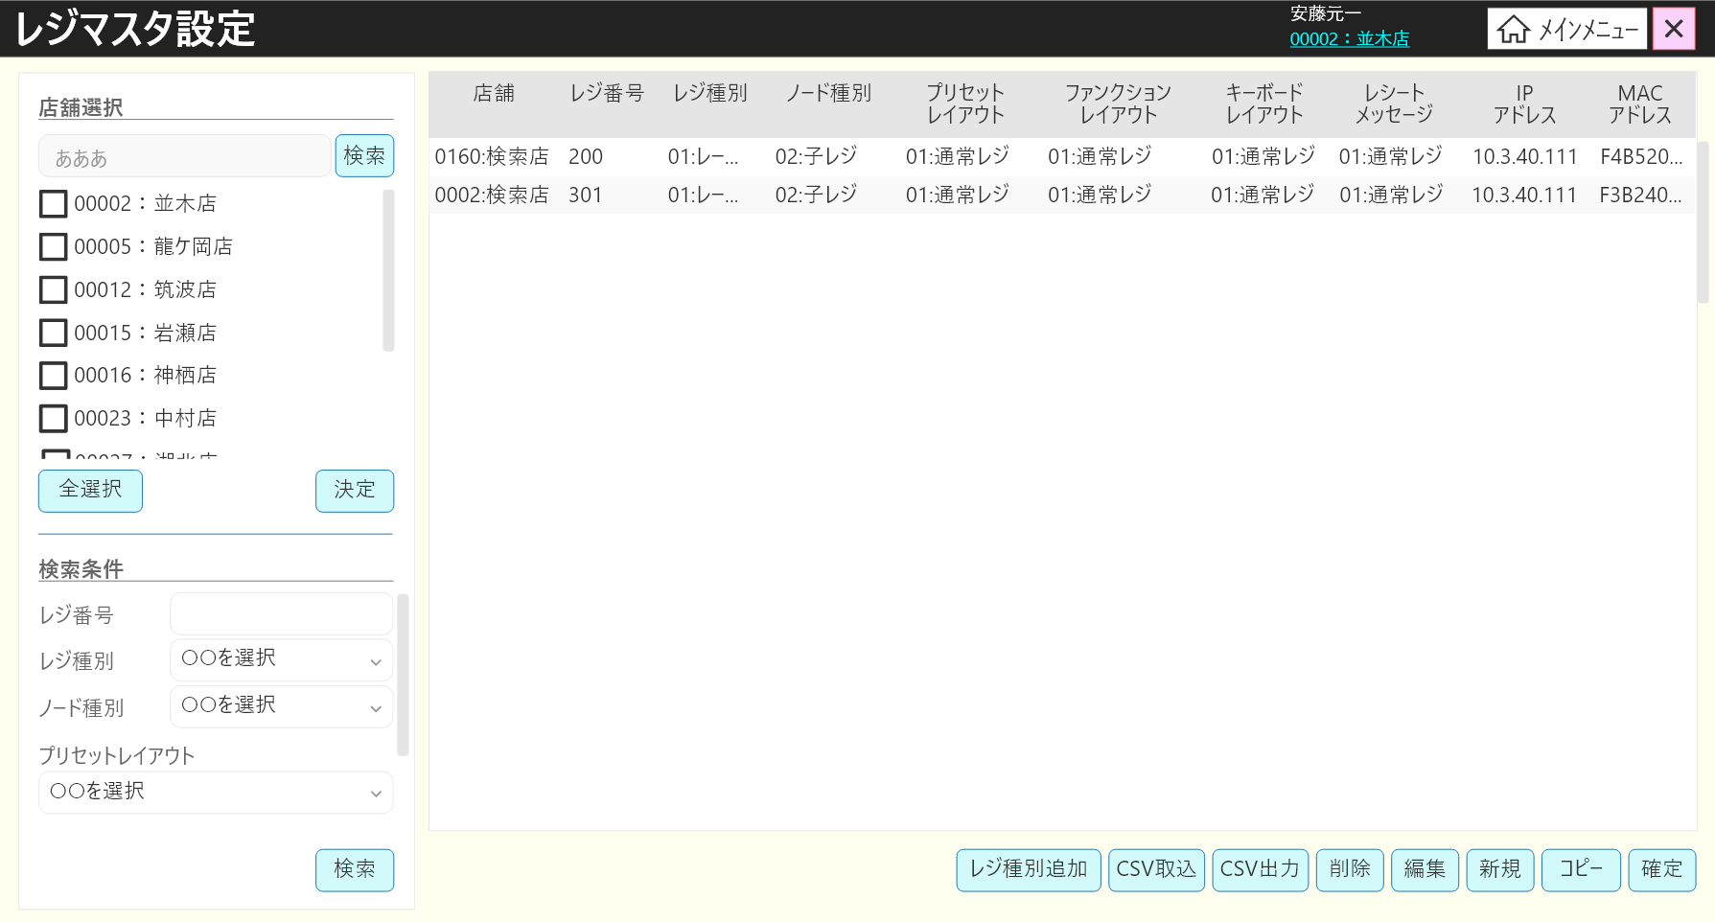
0

11
1
2
3
4
5
6
7
8
9
10

1.1
2.1
3.1
4.1
5.1
6.1
7.1
8.1
9.1
10.1

11.1

12

12.1
12.2

12.3
12.4
12.5
12.6
12.7

12.8
14
17
12.13
13
15
16
18
19
20

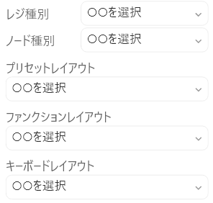

12.9
12.10

12.11

12.12

 | ■画面項目定義

 | 画面項目ID | 項目 |  | タイプ | I/O | 多言語 | 出力 |  |  |  |  |  |  |  |  | インプット |  |  |  |  | 備考
 |  |  |  |  |  |  | マッピングデータ |  |  |  | 初期値 |  | 表示コントロール | Control enable |  | 必須 | 数字 | 桁 | マッピングデータ
 |  |  |  |  |  |  | API名 | 項目 |  |  |  |  |  |  |  |  |  |  | API名 | 項目
 | 0 | 画面タイトル |  | テキスト | － | ● | － | － |  |  | レジマスタ設定 |  | ー | － |  | － | ー | ー | － | ー | イベントID：SC7101-01
 | 1 | 店舗（列名） |  | テキスト | － | ● | － | － |  |  | 店舗 |  | ー | ー |  | － | ー | ー | － | ー
 | 1.1 | 店舗（値） |  | テキスト | O | － | AP7102 | CashMachine.store_code:CashMachine.store_name |  |  | －
 | 2 | レジ番号（列名） |  | テキスト | － | ● | － |  |  |  | レジ番号 |  | ー | ー |  | － | ー | ー | － | ー
 | 2.1 | レジ番号（値） |  | テキスト | O | － | AP7102 | CashMachine.code |  |  | Password |  | ー | ー |  | － | ー | ー | － | ー
 | 3 | レジ種別（列名） |  | テキスト | － | ● | － | － |  |  | レジ種別 |  | ー | ー |  | － | ー | ー | － | ー
 | 3.1 | レジ種別（値） |  | テキスト | O | － | AP7102 | CashMachine.type_name |  |  | － |  | ー | ー |  | － | ー | ー | － | ー | 更新された場合、新しいtype_codeとtype_nameを表示する。
 | 4 | ノード種別（列名) |  | テキスト | － | ● | － | － |  |  | ノード種別 |  | ー | ー |  | － | ー | ー | － | ー
 | 4.1 | ノード種別（値) |  | テキスト | O | － | AP7102 | CashMachine.type_node:CashMachine.type_node_name |  |  | － |  | ー | ー |  | － | ー | ー | － | ー | 更新された場合、新しいtype_node_codeとtype_node_name を表示する。
 | 5 | プリセットレイアウト（列名） |  | テキスト | － | ● | － | － |  |  | プリセットレイアウト |  | ー | ー |  | － | ー | ー | － | ー
 | 5.1 | プリセットレイアウト（値） |  | テキスト | O | － | AP7102 | CashMachine.button_layout_code:CashMachine.button_layout_name |  |  | － |  | ー | ー |  | － | ー | ー | － | ー | 更新された場合、新しいbutton_layout_codeとbutton_layout_nameを表示する。
 | 6 | ファンクションレイアウト（列名） |  | テキスト | － | ● | － | － |  |  | ファンクションレイアウト |  | ー | ー |  | － | ー | ー | － | ー
 | 6.1 | ファンクションレイアウト（値） |  | テキスト | O | － | AP7102 | CashMachine.function_layout_code :CashMachine.function_layout_name |  |  | － |  | ー | ー |  | － | ー | ー | － | ー | 更新された場合、新しいfunction_layout_codeとfunction_layout_nameを表示する。
 | 7 | キーボードレイアウト（列名） |  | テキスト | － | ● | － | － |  |  | キーボードレイアウト |  | ー | ー |  | － | ー | ー | － | ー
 | 7.1 | キーボードレイアウト （値） |  | テキスト | O | － | AP7102 | CashMachine.keyboard_layout_code:CashMachine.keyboard_layout_name |  |  | － |  | ー | ー |  | － | ー | ー | － | ー | 更新された場合、新しいkeyboard_layout_codeとkeyboard_layout_nameを表示する。
 | 8 | レシートメッセージ（列名） |  | テキスト | － | ● | － | － |  |  | レシートメッセージ |  | ー | ー |  | － | ー | ー | － | ー
 | 8.1 | レシートメッセージ（値） |  | テキスト | O | － | AP7102 | CashMachine.receipt_message_code:CashMachine.receipt_message |  |  | － |  | ー | ー |  | － | ー | ー | － | ー | 更新された場合、新しいreceipt_message_codeとreceipt_messageを表示する。
 | 9 | IPアドレス（列名） |  | テキスト | － | ● | － | － |  |  | IPアドレス |  | ー | ー |  | － | ー | ー | － | ー
 | 9.1 | IPアドレス（値） |  | テキスト | O | － | AP7102 | CashMachine.ip_address |  |  | － |  | ー | ー |  | － | ー | ー | － | ー
 | 10 | MACアドレス（列名） |  | テキスト | － | ● | － | － |  |  | MACアドレス |  | ー | ー |  | － | ー | ー | － | ー
 | 10.1 | MACアドレス（値） |  | テキスト | O | － | AP7102 | CashMachine.mac_address |  |  | － |  | ー | ー |  | － | ー | ー | － | ー
 | 11 | 店舗選択ビュー |  | View | － | － | － | － |  |  | － |  | ー | ー |  | － | ー | ー | － | ー
 | 11.1 | 決定 |  | ボタン | I | ● | － | － |  |  | 決定 |  | ー | ー |  | － | ー | ー | － | ー | イベントID：SC7101-02
 | 12 | 検索条件ビュー |  | View | － | － | － | － |  |  | 検索条件 |  | ー | ー |  | － | ー | ー | － | ー
 | 12.1 | レジ番号 （タイトル） |  | テキスト | － | ● | － | － |  |  | レジ番号 |  | ー | ー |  | － | ー | ー | － | ー
 | 12.2 | レジ番号 （値） |  | Edittext | I | － | － | － |  |  | － |  | ー | ー |  | － | ● | ー | AP7102 | cash_machine_no | 0-15桁
 | 12.3 | レジ種別（タイトル） |  | テキスト | － | ● | － | － |  |  | レジ種別 |  | ー | ー |  | － | ー | ー | － | ー
 | 12.4 | レジ種別（値） |  | ドロップダウン | I | － | AP7103 | CashRegisterType.code: CashRegisterType.name |  |  | － |  | ー | ー |  | － | ー | ー | AP7102 | cash_machine_no
 | 12.5 | ノード種別（タイトル） |  | テキスト | － | ● | － | － |  |  | ノード種別 |  | ー | ー |  | － | ー | ー | － | ー
 | 12.6 | ノード種別（値） |  | ドロップダウン | I | － | AP1503 (MC7101) | items.setting_data_type:items.event_group_name |  |  | － |  | ー | ー |  | － | ー | ー | AP7102 | node_type
 | 12.7 | プリセットレイアウト（タイトル） |  | テキスト | － | ● | － | － |  |  | プリセットレイアウト |  | ー | ー |  | － | ー | ー | － | ー
 | 12.8 | プリセットレイアウト（値） |  | ドロップダウン | I | － | AP1501 | preset_layouts.preset_layout_code : preset_layouts.preset_layout_name |  |  | － |  | ー | ー |  | － | ー | ー | AP7102 | preset_layout_id
 | 12.9 | ファンクションレイアウト（タイトル） |  | テキスト | － | ● | － | － |  |  | ファンクションレイアウト |  | ー | ー |  | － | ー | ー | － | ー
 | 12.10 | ファンクションレイアウト（値） |  | ドロップダウン | I | － | AP1503 (MC7102) | items.setting_data_type:items.event_group_name |  |  | － |  | ー | ー |  | － | ー | ー | AP7102 | function_layout_id
 | 12.11 | キーボードレイアウト（タイトル） |  | テキスト | － | ● | － | － |  |  | － |  | ー | ー |  | － | ー | ー | － | ー
 | 12.12 | キーボードレイアウト（値） |  | ドロップダウン | I | － | AP1503 (MC7103) | items.setting_data_type:items.event_group_name |  |  | キーボードレイアウト |  | ー | ー |  | － | ー | ー | AP7102 | keyboard_layout_id
 | 12.13 | 検索 |  | ボタン | I | ● | － | － |  |  | 検索 |  | ー | 有効 |  | － | ー | ー | － | ー | イベントID：SC7101-03
 | 13 | レジ種別追加 |  | ボタン | I | ● | － | － |  |  | レジ種別追加 |  | ー | 有効 |  | － | ー | ー | － | ー | イベントID：SC7101-04
 | 14 | CSV取込 |  | ボタン | I | ● | － | － |  |  | CSV取込 |  | ー | 有効 |  | － | ー | ー | － | ー | イベントID：SC7101-05
 | 15 | CSV出力 |  | ボタン | I | ● | － | － |  |  | CSV出力 |  | ー | 店舗が選択されていない場合は無効にする。 |  | － | ー | ー | － | ー | イベントID：SC7101-06
 | 16 | 削除 |  | ボタン | I | ● | － | － |  |  | 削除 |  | ー | リスト内のアイテムが選択されていない場合は無効にする。 |  | － | ー | ー | － | ー | イベントID：SC7101-07
 | 17 | 編集 |  | ボタン | I | ● | － | － |  |  | 編集 |  | ー | リスト内のアイテムが選択されていない場合は無効にする。アイテムが削除としてマークされた場合は無効にする。 |  | － | ー | ー | － | ー | イベントID：SC7101-08
 | 18 | 新規 |  | ボタン | I | ● | － | － |  |  | 新規 |  | ー | 店舗が選択されていない場合は無効にする。 |  | － | ー | ー | － | ー | イベントID：SC7101-09
 | 19 | コピー |  | ボタン | I | ● | － | － |  |  | コピー |  | ー | リスト内のアイテムが選択されていない場合は無効にする。 |  | － | ー | ー | － | ー | イベントID：SC7101-10
 | 20 | 確定 |  | ボタン | I | ● | － | － |  |  | 確定 |  | ー | データが変更されていない場合に無効にする。 |  | － | ー | ー | － | ー | イベントID：SC7101-11

SC7102
システム名 |  |  |  | システム種別 |  |  |  |  |  | 詳細設計書 |  |  |  |  | 作成者 |  |  | 作成日 |  | 更新者 | 更新日 | 版数
POSサーバー |  |  |  | POSサーバ |  |  |  |  |  |  |  |  |  |  | DuNT |  |  | 2024-07-16 |  | TinNH | 2024-10-30 | 0.7

機能カテゴリ |  |  | 71_レジマスタ設定 |  |  |  |  |  | 項目 |  |  | 画面設計書 |  |  | SC7102

 | ■SC7102_レジ種別追加画面のイメージ
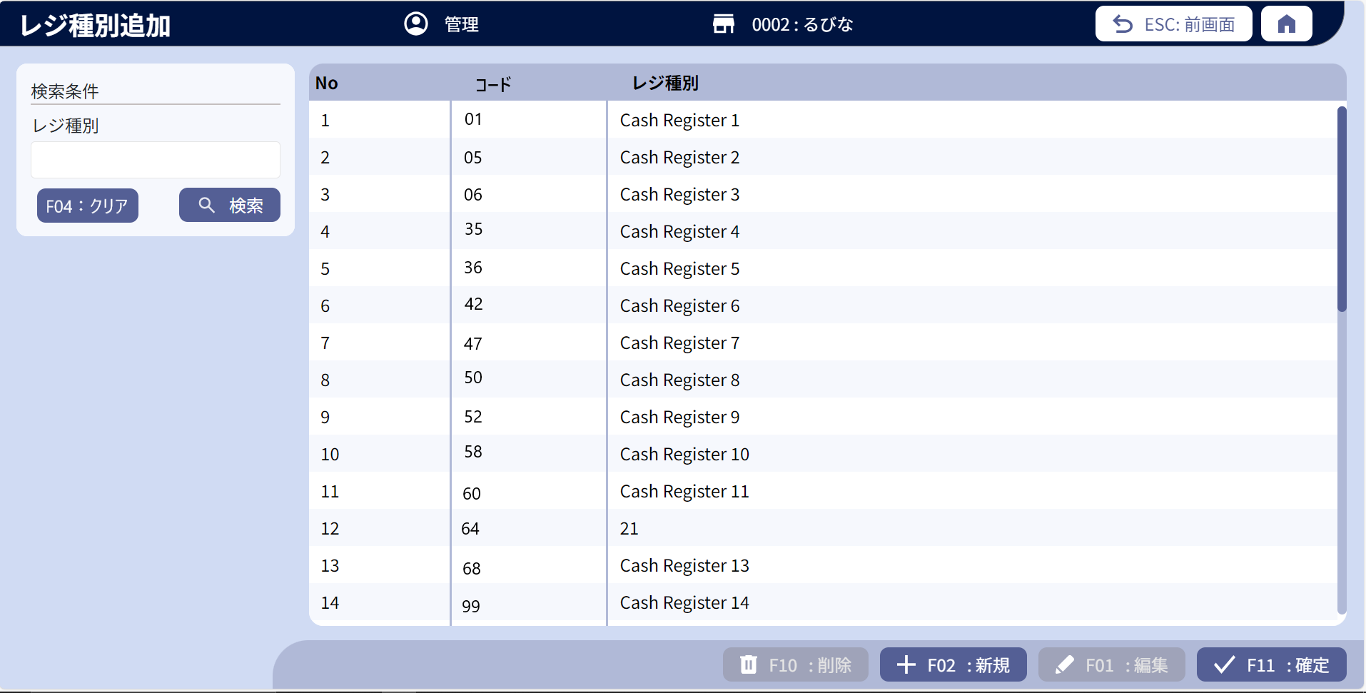
0

1
3
5
7
2
4
6
8
9

10
11

14
15
12
13

 | ■画面項目定義

 | 画面項目ID | 項目 |  | タイプ | I/O | 多言語 | 出力 |  |  |  |  |  |  |  |  | インプット |  |  |  |  | 備考
 |  |  |  |  |  |  | マッピングデータ |  |  |  | 初期値 |  | 表示コントロール | Control enable |  | 必須 | 数字 | 桁 | マッピングデータ
 |  |  |  |  |  |  | API名 | 項目 |  |  |  |  |  |  |  |  |  |  | API名 | 項目
 | 0 | 画面タイトル |  | テキスト | － | ● | － | － |  |  | レジ種別追加 |  | － | － |  | － | － | － | － | － | イベントID：SC7102-01
 | 1 | No（タイトル） |  | テキスト | － | － | － | － |  |  | No |  | － | － |  | － | － | － | － | －
 | 2 | No（値） |  | テキスト | － | － | － | － |  |  | － |  | － | － |  | － | － | － | － | － | リスト内のアイテムの表示順
 | 3 | レジ種別のID列 |  | テキスト | － | ● | － | － |  |  | コード |  | － | － |  | － | － | － | － | －
 | 4 | レジ種別ID（値） |  | EditText | － | － | AP7103 | CashRegisterType.code |  |  | － |  | － | アイテムが新規モードの場合にのみ入力可能 |  | ● | ● | － | AP7104 | CashRegisterType.code | 最大数字の2桁。
 | 5 | レジ種別名称の列 |  | テキスト | － | ● | － | － |  |  | レジ種別 |  | － | － |  | － | － | － | － | －
 | 6 | レジ種別名称（値） |  | EditText | － | － | AP7103 | CashRegisterType.name－ |  |  | － |  | － | アイテムが新規モード、編集モードの場合にのみ入力可能 |  | ● | － | － | AP7104 | CashRegisterType.name | 50桁。50桁を超えた場合：MSG_VAL_002
 | 7 | 検索条件エリアタイトル |  | テキスト | － | ● | － | － |  |  | 検索条件 |  | － | － |  | － | － | － | － | －
 | 8 | レジ種別検索タイトル |  | テキスト | － | ● | － | － |  |  | レジ種別 |  | － | － |  | － | － | － | － | －
 | 9 | 検索条件（値） |  | EditText | I | － |  |  |  |  | － |  | － | － |  | － | － | ● | AP7103 | type_name
 | 10 | F04:クリア |  | ボタン | I | ● | － | － |  |  | F04:クリア |  | － | 有効 |  | － | － | － | － | － | イベントID：SC7102-07
 | 11 | 検索 |  | ボタン | I | ● | － | － |  |  | 検索 |  | － | 有効 |  | － | － | － | － | － | イベントID：SC7102-02
 | 12 | 削除 |  | ボタン | I | ● | － | － |  |  | F10 :削除 |  | － | 1件をフォーカスした時に有効にする |  | － | － | － | － | － | イベントID：SC7102-03
 | 13 | 新規 |  | ボタン | I | ● | － | － |  |  | F02 :新規 |  | － | 有効 |  | － | － | － | － | － | イベントID：SC7102-05
 | 14 | 編集 |  | ボタン | I | ● | － | － |  |  | F01 :編集 |  | － | 1つのレコードにフォーカスし、そのレコードが削除としてマークされていない場合は有効にする。 |  | － | － | － | － | － | イベントID：SC7102-04
 | 15 | 決定 |  | ボタン | I | ● | － | － |  |  | F11 :確定 |  | － | 変更があった場合に有効にする（1つのアイテムを新規作成する時にコードと名称を入力しない場合は変更があったと見なさず、確定ボタンを無効にする。） |  | － | － | － | － | － | イベントID：SC7102-06

MD7101
システム名 |  |  |  | システム種別 |  |  |  |  |  | 詳細設計書 |  |  |  |  | 作成者 |  |  | 作成日 |  | 更新者 | 更新日 | 版数
POSサーバー |  |  |  | POSサーバ |  |  |  |  |  |  |  |  |  |  | DuNT |  |  | 2024-07-16 |  | TinNH | 2024-10-30 | 0.7

機能カテゴリ |  |  | 71_レジマスタ設定 |  |  |  |  |  | 項目 |  |  | 画面設計書 |  |  | MD7101

 | ■MD7101_レジマスタ設定編集モーダルのイメージ
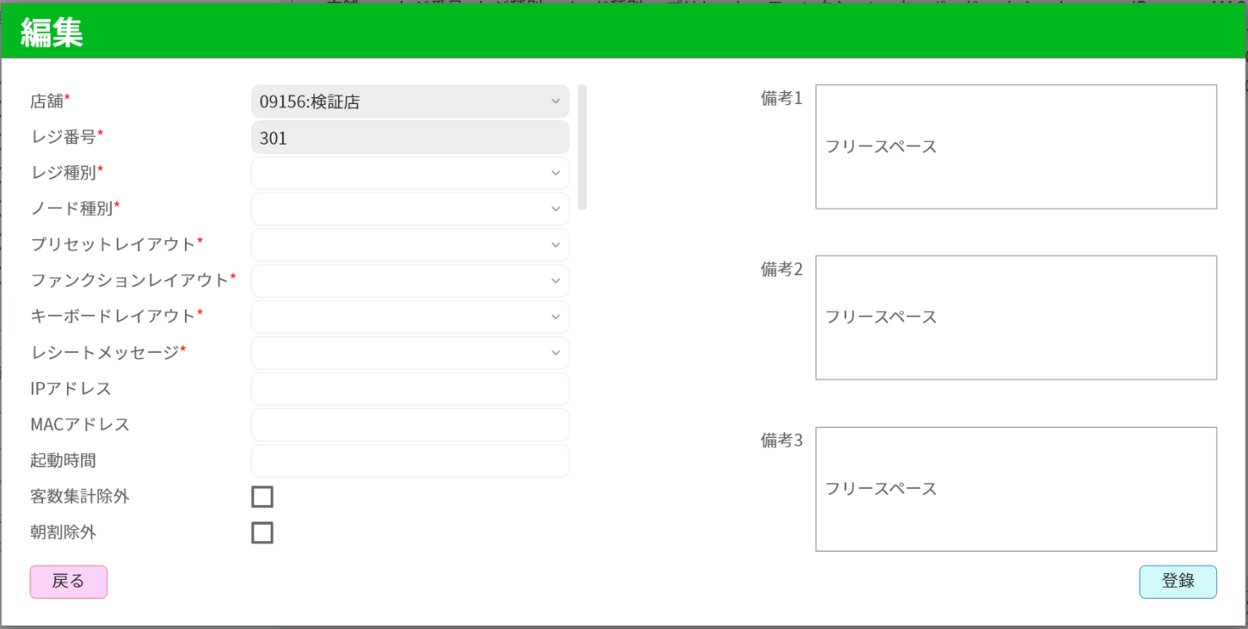
0

1
2
41
3
4
42

5
6

7
8

9
10

11
12
43

13
14
44
15
16

17
18

19
20

21
22
45
46
23
24

25
26

47
48

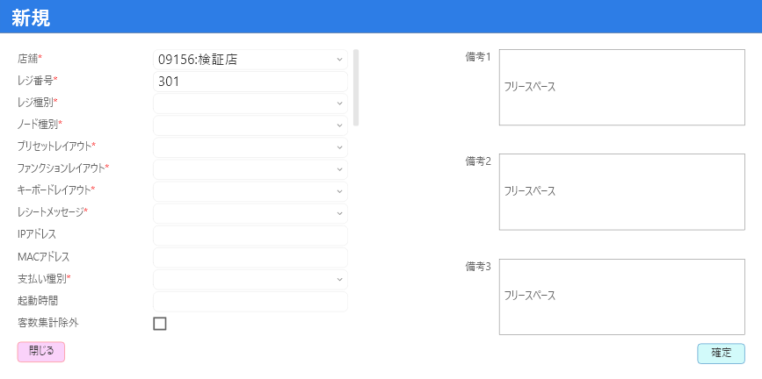

50

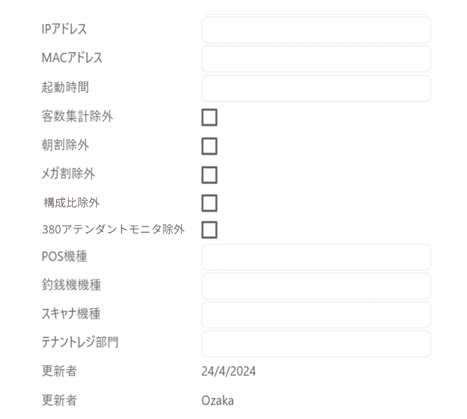

27
28
49
28-1
28-2

28-3
28-4
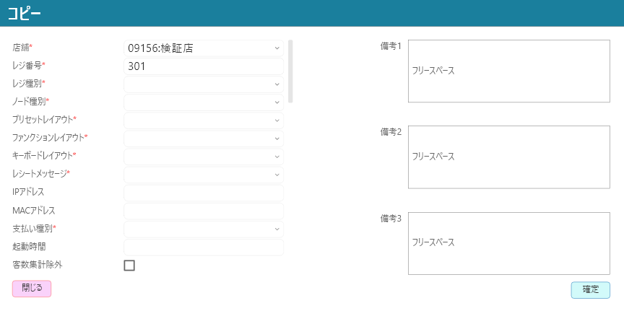
29
30

31
32

33
34

35
36

37
38

39
40

50

 | ■画面項目定義

 | 画面項目ID | 項目 |  | タイプ | I/O | 多言語 | 出力 |  |  |  |  |  |  |  |  | インプット |  |  |  |  | 備考
 |  |  |  |  |  |  | マッピングデータ |  |  |  | 初期値 |  | 表示コントロール | Control enable |  | 必須 | 数字 | 桁 | マッピングデータ
 |  |  |  |  |  |  | API名 | 項目 |  |  |  |  |  |  |  |  |  |  | API名 | 項目
 | 0 | モーダル（タイトル） |  | テキスト | ー | ● | ー | ー |  |  | 新規 コピー 編集 |  | ・新規の場合：新規 ・コピーの場合：コピー ・編集の場合：編集 | ー |  | － | － | － | ー | ー | イベントID：MD7101-01
 | 1 | 店舗（タイトル） |  | テキスト | ー | ● | ー | ー |  |  | 店舗* |  | ー | ー |  | － | － | － | ー | ー
 | 2 | 店舗（値） |  | ドロップダウン | I/O | － | AP7101 | store_code |  |  | 追加の場合、選択されている店舗一覧 コピーの場合、ユーザーが操作権限を持つ全て店舗一覧 |  | 編集・コピーの場合、AP7101レスポンスでstore_code=store_codeのアイテムを選択する。 新規の場合、アイテムを選択しない。 | 新規の場合：有効 編集・コピーの場合：無効 |  | ● | ● | － | AP7105 | store_code | 初期店舗一覧のアイテムフォーマット: 「store_code:store_name」 イベントID：MD7101-01
 | 3 | レジ番号（タイトル） |  | テキスト | ー | ● | ー | ー |  |  | レジ番号* |  | ー | ー |  | － | － | － | ー | ー
 | 4 | レジ番号（値） |  | EditText | I/O | － | AP7101 | code |  |  | ー |  | 編集の場合: AP7101レスポンスのコード値 コピー・新規の場合: 空き | 編集の場合：無効 新規・コピーの場合：有効 |  | ● | ● | － | AP7105 | code | 数字のみ入力可能。最大4桁
 | 5 | レジ種別（タイトル） |  | テキスト | ー | ● | ー | ー |  |  | レジ種別* |  | ー | ー |  | － | － | － | ー | ー
 | 6 | レジ種別（値） |  | ドロップダウン | I/O | － | AP7101 | type_code |  |  | AP7103レスポンス |  | 編集・コピーの場合: AP7101レスポンスでtype_code=type_codeのアイテムを選択する。 新規の場合、アイテムを選択しない。 | 有効 |  | ● | ● | － | AP7105 | type_code | AP7103マッピング初期一覧のアイテムフォーマット：code:name
 | 7 | ノード種別（タイトル） |  | テキスト | ー | ● | ー | ー |  |  | ノード種別* |  | ー | ー |  | － | － | － | ー | ー
 | 8 | ノード種別（値） |  | ドロップダウン | I/O | － | AP7101 | type_node |  |  | AP1503レスポンス(MC7101) |  | 編集・コピーの場合:AP7101レスポンスでtype_node=type_nodeのアイテムを選択する。 新規の場合、アイテムを選択しない。 | 有効 |  | ● | ● | － | AP7105 | type_node | AP1503マッピング初期一覧のアイテムフォーマット：setting_data_type：event_group_name
 | 9 | プリセットレイアウト（タイトル） |  | テキスト | ー | ● | ー | ー |  |  | プリセットレイアウト* |  | ー | ー |  | － | － | － | ー | ー
 | 10 | プリセットレイアウト（値） |  | ドロップダウン | I/O | － | AP7101 | button_layout_code |  |  | AP1501レスポンス（store_code=項目ID2で選択された店舗） |  | 編集・コピーの場合：AP7101レスポンスでbutton_layout_code=button_layout_codeのアイテムを選択する。 新規の場合、アイテムを選択しない。 | 有効 |  | ● | ● | － | AP7105 | button_layout_code | AP1501マッピング初期一覧のアイテムフォーマット：preset_layout_code：preset_layout_name
 | 11 | ファンクションレイアウト（タイトル） |  | テキスト | ー | ● | ー | ー |  |  | ファンクションレイアウト* |  | ー | ー |  | － | － | － | ー | ー
 | 12 | ファンクションレイアウト（値） |  | ドロップダウン | I/O | － | AP7101 | function_layout_code |  |  | AP1503レスポンス(MC7102) |  | 編集・コピーの場合：AP7101レスポンスでfunction_layout_code=function_layout_codeのアイテムを選択する。 新規の場合、アイテムを選択しない。 | 有効 |  | ● | ● | － | AP7105 | function_layout_code | AP1503マッピング初期一覧のアイテムフォーマット：setting_data_type：event_group_name
 | 13 | キーボードレイアウト（タイトル） |  | テキスト | ー | ● | ー | ー |  |  | キーボードレイアウト* |  | ー | ー |  | － | － | － | ー | ー
 | 14 | キーボードレイアウト（値） |  | ドロップダウン | I/O | － | AP7101 | keyboard_layout_code |  |  | AP1503レスポンス(MC7103) |  | 編集・コピーの場合：AP7101レスポンスでkeyboard_layout_code=keyboard_layout_codeのアイテムを選択する。 新規の場合、アイテムを選択しない。 | 有効 |  | ● | ● | － | AP7105 | keyboard_layout_code | AP1503マッピング初期一覧のアイテムフォーマット：setting_data_type：event_group_name
 | 15 | レシートメッセージ（タイトル） |  | テキスト | ー | ● | ー | ー |  |  | レシートメッセージ* |  | ー | ー |  | － | － | － | ー | ー
 | 16 | レシートメッセージ（値） |  | ドロップダウン | I/O | － | AP7101 | receipt_message_code |  |  | AP8301レスポンス（store_code=項目ID2で選択された店舗） |  | 編集・コピーの場合：AP7101レスポンスでreceipt_message_code=receipt_message_codeのアイテムを選択する。 新規の場合、アイテムを選択しない。 | 有効 |  | ● | ● | － | AP7105 | receipt_message_code | AP8301マッピング初期一覧のアイテムフォーマット：sub_type_code:sub_type_name
 | 17 | IPアドレス（タイトル） |  | テキスト | ー | ● | ー | ー |  |  | IPアドレス |  | ー | ー |  | － | － | － | ー | ー
 | 18 | IPアドレス（値） |  | EditText | I/O | － | AP7101 | ip_address |  |  | ー |  | 編集の場合：AP7101レスポンスのip_addressの値 新規・コピーの場合：空き | 有効 |  | － | ● | ● | AP7105 | ip_address | 形式：IPv4: x.x.x.x（xは0から255の範囲）
 | 19 | MACアドレス（タイトル） |  | テキスト | ー | ● | ー | ー |  |  | MACアドレス |  | ー | ー |  | － | － | － | ー | ー
 | 20 | MACアドレス（値） |  | EditText | I/O | － | AP7101 | mac_address |  |  | ー |  | 編集の場合：AP7101レスポンスのmac_addressの値 新規・コピーの場合：空き | 有効 |  | － | ● | ● | AP7105 | mac_address | 形式：XX:XX:XX:XX:XX:XX（X：[0-9]又は[a-f]又は[A-F]）
 | 21 | 起動時間（タイトル） |  | テキスト | ー | ● | ー | ー |  |  | 起動時間 |  | ー | ー |  | － | － | － | ー | ー
 | 22 | 起動時間（値） |  | Time Picker | I/O | － | AP7101 | start_up_time |  |  | ー |  | 編集の場合：AP7101レスポンスのstart_up_timesの値 新規・コピーの場合：空き | 有効 |  | － | ● | ● | AP7105 | start_up_time
 | 23 | 客数集計除外（タイトル） |  | テキスト | ー | ● | ー | ー |  |  | 客数集計除外 |  | ー | ー |  | － | － | － | ー | ー
 | 24 | 客数集計除外（値） |  | チェックボックス | I/O | － | AP7101 | customer_count_excluded |  |  | FALSE |  | ー | 有効 |  | － | － | － | AP7105 | customer_count_excluded
 | 25 | 朝割除外（タイトル） |  | テキスト | ー | ● | ー | ー |  |  | 朝割除外 |  | ー | ー |  | － | － | － | ー | ー
 | 26 | 朝割除外（値） |  | チェックボックス | I/O | － | AP7101 | morning_discount_excluded |  |  | FALSE |  |  | 有効 |  | － | － | － | AP7105 | morning_discount_excluded
 | 27 | メガ割除外（タイトル） |  | テキスト | ー | ● | ー | ー |  |  | メガ割除外 |  | ー | ー |  | － | － | － | ー | ー
 | 28 | メガ割除外（値） |  | チェックボックス | I/O | － | AP7101 | mega_discount_excluded |  |  | FALSE |  | ー | 有効 |  | － | － | － | AP7105 | mega_discount_excluded
 | 28-1 | 構成比除外（タイトル） |  | テキスト | ー | ● | ー | ー |  |  | 構成比除外 |  | ー | ー |  | － | － | － | ー | ー
 | 28-2 | 構成比除外（値） |  | チェックボックス | I/O | － | AP7101 | rate_customer_excluded |  |  | FALSE |  | ー | 有効 |  | － | － | － | AP7105 | rate_customer_excluded
 | 28-3 | 380アテンダントモニタ除外（タイトル） |  | テキスト | ー | ● | ー | ー |  |  | 380アテンダントモニタ除外 |  | ー | ー |  | － | － | － | ー | ー
 | 28-4 | 380アテンダントモニタ除外（値） |  | チェックボックス | I/O | － | AP7101 | attendant_monitor_excluded |  |  | FALSE |  | ー | 有効 |  | － | － | － | AP7105 | attendant_monitor_excluded
 | 29 | POS機種（タイトル） |  | テキスト | ー | ● | ー | ー |  |  | POS機種 |  | ー | ー |  | － | － | － | ー | ー
 | 30 | POS機種（値） |  | EditText | I/O | － | AP7101 | pos_model |  |  | ー |  | 編集の場合：AP7101レスポンスのpos_modelの値 新規・コピーの場合：空き | 有効 |  | － | ● | ● | AP7105 | pos_model | 最大50桁
 | 31 | 釣銭機機種（タイトル） |  | テキスト | ー | ● | ー | ー |  |  | 釣銭機機種 |  | ー | ー |  | － | － | － | ー | ー
 | 32 | 釣銭機機種（値） |  | EditText | I/O | － | AP7101 | cash_machine_model |  |  | ー |  | 編集の場合：AP7101レスポンスのcash_machine_modelの値 新規・コピーの場合：空き | 有効 |  | － | ● | ● | AP7105 | cash_machine_model | 最大50桁
 | 33 | スキャンナ機種（タイトル） |  | テキスト | ー | ● | ー | ー |  |  | スキャンナ機種 |  | ー | ー |  | － | － | － | ー | ー
 | 34 | スキャンナ機種 （値） |  | EditText | I/O | － | AP7101 | scanner_model |  |  | ー |  | 編集の場合：AP7101レスポンスのscanner_modelの値 新規・コピーの場合：空き | 有効 |  | － | ● | ● | AP7105 | scanner_model | 最大50桁
 | 35 | テナントレジ部門（タイトル） |  | テキスト | ー | ● | ー | ー |  |  | スキャンナ機種 |  | ー | ー |  | － | － | － | ー | ー
 | 36 | テナントレジ部門（値） |  | EditText | I/O | － | AP7101 | tenant_hierarchy_code |  |  | ー |  | 編集の場合： AP7101レスポンスのtenant_hierarchy_codeの値 追加・コピーの場合又はnode_typeが「05:テナントレジ」以外の場合、空き | 有効：ノード種別が「05:テナントレジ」の場合 無効：ノード種別が「05:テナントレジ」以外の場合 |  | － | ● | － | AP7105 | tenant_hierarchy_code | node_type (項目8)=5 (テナントレジ)の場合、入力必須。 最大数字の2桁。
 | 37 | 更新日（タイトル） |  | テキスト | ー | ● | ー | ー |  |  | 更新日 |  | ー | ー |  | － | － | － | ー | ー
 | 38 | 更新日（値） |  | テキスト | O | － | AP7101 | update_date |  |  | ー |  | フォーマット：yyyy/MM/dd 編集の場合: AP7101レスポンスのupdate_dateの値 新規・コピーの場合：新規・コピーの日付 | ー |  | － | － | － | AP7105 | update_date
 | 39 | 更新者（タイトル） |  | テキスト | ー | ● | ー | ー |  |  | 更新者 |  | ー | ー |  | － | － | － | ー | ー
 | 40 | 更新者（値） |  | テキスト | O | － | AP7101 | update_employee |  |  | ー |  | 編集の場合: AP7101レスポンスのupdate_employeeの値 新規・コピーの場合: 新規作成・コピーしているユーザー | ー |  | － | － | － | AP7105 | update_employee
 | 41 | 備考1（タイトル） |  | テキスト | ー | ● | ー | ー |  |  | 備考1 |  | ー | ー |  | － | － | － | ー | ー
 | 42 | 備考1（値） |  | EditText | I/O | － | AP7101 | note_1 |  |  | ー |  | 編集の場合：AP7101レスポンスのnote_1の値 新規・コピーの場合：空き | 有効 |  | － | ● | ● | AP7105 | note_1 | 最大200桁。
 | 43 | 備考2（タイトル） |  | テキスト | ー | ● | ー | ー |  |  | 備考2 |  | ー | ー |  | － | － | － | ー | ー
 | 44 | 備考2（値） |  | EditText | I/O | － | AP7101 | note_2 |  |  | ー |  | 編集の場合：AP7101レスポンスのnote_2の値 新規・コピーの場合：空き | 有効 |  | － | ● | ● | AP7105 | note_2 | 最大200桁。
 | 45 | 備考3（タイトル） |  | テキスト | ー | ● | ー | ー |  |  | 備考2 |  | ー | ー |  | － | － | － | ー | ー
 | 46 | 備考3（値） |  | EditText | I/O | － | AP7101 | note_3 |  |  | ー |  | 編集の場合：AP7101レスポンスのnote_3の値 新規・コピーの場合：空き | 有効 |  | － | ● | ● | AP7105 | note_3 | 最大200桁。
 | 47 | 取消 |  | ボタン | I | ● | ー | ー |  |  | ESC : 前画面 |  | ー | 有効 |  | － | － | － | ー | ー | イベントID：MD7101-02
 | 48 | 登録（新規） |  | ボタン | I | ● | ー | ー |  |  | 登録 |  | ー | 有効 |  |  |  |  |  |  | イベントID：MD7101-03
 | 49 | 確定（コピー） |  | ボタン | I | ● | ー | ー |  |  | 確定 |  | ー | 有効 |  | － | － | － | ー | ー | イベントID：MD7101-03
 | 50 | 確定（更新） |  | ボタン | I | ● | ー | ー |  |  | 更新 |  | ー | 変更があった場合に有効にする。 |  | － | － | － | ー | ー | イベントID：MD7101-03

 |  |  |  |  |  |  |  | `

